Sheet1
Bug ID | Bug Detail | Steps | Test Data | Expected Result | Actual Result | Status | Image of Bug
B001 | Kullanıcının CLOTHES menüsünün üzerine mouse ile geldiğinde alta doğru açılan barın arama kutusunun üzeride kalması. | Kullanıcı, internet tarayıcısını açar |  | Kullanıcının CLOTHES menüsünün üzerine mouse ile geldiğinde alta doğru açılan barın arama kutusunun üzeride kalmaması. | Kullanıcının CLOTHES menüsünün üzerine mouse ile geldiğinde alta doğru açılan barın arama kutusunun üzeride kaldığı görüntüledi.
 |  | Kullanıcı, kendisine verilen url'e gider | https://www.piratesquad.rocks/?campBuilderTest&insBuild=NzIyNA==&insVar=YzE2OTg= &routeAlias=custom&queryHash=836bcd9c6ee03a6c7f24937d5e0f78350b49d39ede2e9747 150fbba690912438&startDate=1639949400000
 |  | Kullanıcı, sayfada verilerin olduğunu doğrular.
 |  | Kullanıcı, CLOTHES kategorisinin üzerine mouse ile yaklasir. | CLOTHES
 |  | Kullanıcı, alta doğru açılan barın arama kutusunun üzerine çıktığı görüntüler.

Bug ID | Bug Detail | Steps | Test Data | Expected Result | Actual Result | Status | Image of Bug
B002 | Kullanıcının CLOTHES menüsünün üzerine mouse ile geldiğinde alta doğru açılan barın header ile aynı hizada olmaması. | Kullanıcı, internet tarayıcısını açar |  | Kullanıcının CLOTHES menüsünün üzerine mouse ile geldiğinde alta doğru açılan barın header ile aynı hizada olması. | Kullanıcının CLOTHES menüsünün üzerine mouse ile geldiğinde alta doğru açılan barın header ile aynı hizada olmaması.
 |  | Kullanıcı, kendisine verilen url'e gider | https://www.piratesquad.rocks/?campBuilderTest&insBuild=NzIyNA==&insVar=YzE2OTg= &routeAlias=custom&queryHash=836bcd9c6ee03a6c7f24937d5e0f78350b49d39ede2e9747 150fbba690912438&startDate=1639949400000
 |  | Kullanıcı, sayfada verilerin olduğunu doğrular.
 |  | Kullanıcı, CLOTHES kategorisinin üzerine mouse ile yaklasir. | CLOTHES
 |  | Kullanıcı, alta doğru açılan barın headerla aynı hizada olmadığını görüntüler.

Bug ID | Bug Detail | Steps | Test Data | Expected Result | Actual Result | Status | Image of Bug
B003 | Kullanıcının ACCESSORIES menüsünün üzerine mouse ile geldiğinde alta doğru açılan barın arama kutusunun üzeride kalması. | Kullanıcı, internet tarayıcısını açar |  | Kullanıcının ACCESSORIES menüsünün üzerine mouse ile geldiğinde alta doğru açılan barın arama kutusunun üzeride kalmaması. | Kullanıcının ACCESSORIES menüsünün üzerine mouse ile geldiğinde alta doğru açılan barın arama kutusunun üzeride kaldığı görüntüledi.
 |  | Kullanıcı, kendisine verilen url'e gider | https://www.piratesquad.rocks/?campBuilderTest&insBuild=NzIyNA==&insVar=YzE2OTg= &routeAlias=custom&queryHash=836bcd9c6ee03a6c7f24937d5e0f78350b49d39ede2e9747 150fbba690912438&startDate=1639949400000
 |  | Kullanıcı, sayfada verilerin olduğunu doğrular.
 |  | Kullanıcı, ACCESSORIES kategorisinin üzerine mouse ile yaklasir. | ACCESSORIES
 |  | Kullanıcı, alta doğru açılan barın arama kutusunun üzerine çıktığı görüntüler.

Bug ID | Bug Detail | Steps | Test Data | Expected Result | Actual Result | Status | Image of Bug
B004 | Kullanıcının ACCESSORIES menüsünün üzerine mouse ile geldiğinde alta doğru açılan barın header ile aynı hizada olmaması. | Kullanıcı, internet tarayıcısını açar |  | Kullanıcının ACCESSORIES menüsünün üzerine mouse ile geldiğinde alta doğru açılan barın header ile aynı hizada olması. | Kullanıcının ACCESSORIES menüsünün üzerine mouse ile geldiğinde alta doğru açılan barın header ile aynı hizada olmaması.
 |  | Kullanıcı, kendisine verilen url'e gider | https://www.piratesquad.rocks/?campBuilderTest&insBuild=NzIyNA==&insVar=YzE2OTg= &routeAlias=custom&queryHash=836bcd9c6ee03a6c7f24937d5e0f78350b49d39ede2e9747 150fbba690912438&startDate=1639949400000
 |  | Kullanıcı, sayfada verilerin olduğunu doğrular.
 |  | Kullanıcı, ACCESSORIES kategorisinin üzerine mouse ile yaklasir. | ACCESSORIES
 |  | Kullanıcı, alta doğru açılan barın headerla aynı hizada olmadığını görüntüler.

Bug ID | Bug Detail | Steps | Test Data | Expected Result | Actual Result | Status | Image of Bug
B005 | Kullanıcının listelenen bir ürünün üzerine geldiğinde çıkan Quick view butonunun çalışmaması. | Kullanıcı, internet tarayıcısını açar |  | Kullanıcının listelenen bir ürünün üzerine geldiğinde çıkan Quick view butonunun çalışması. | Kullanıcının listelenen bir ürünün üzerine geldiğinde çıkan Quick view butonunun çalışmaması. |  | 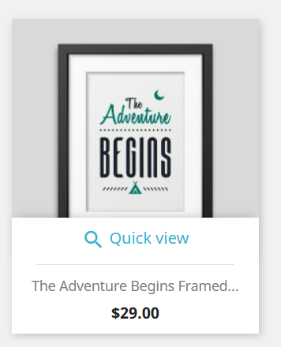
 |  | Kullanıcı, kendisine verilen url'e gider | https://www.piratesquad.rocks/?campBuilderTest&insBuild=NzIyNA==&insVar=YzE2OTg= &routeAlias=custom&queryHash=836bcd9c6ee03a6c7f24937d5e0f78350b49d39ede2e9747 150fbba690912438&startDate=1639949400000
 |  | Kullanıcı, sayfada verilerin olduğunu doğrular.
 |  | Kullanıcı, herhangi bir ürünün üzerine mouse ile gelir.
 |  | Kullanıcı, Quick view butonuna tıklar. | Quick view
 |  | Kullanıcı, herhangi bir aksiyonun alınmadığını, butonun işlevsiz olduğunu görür.

Bug ID | Bug Detail | Steps | Test Data | Expected Result | Actual Result | Status | Image of Bug
B006 | Kullanıcının sayfanın en altına indiğinde kampanyalı ürüne ait açılan pop-up'ın footer'ın altında kalması. | Kullanıcı, internet tarayıcısını açar |  | Kullanıcının sayfanın en altına indiğinde kampanyalı ürüne ait açılan pop-up'ın footer'ın altında değil üstünde görüntülenmesi. | Kullanıcının sayfanın en altına indiğinde kampanyalı ürüne ait açılan pop-up'ın footer'ın altında kalması. |  | 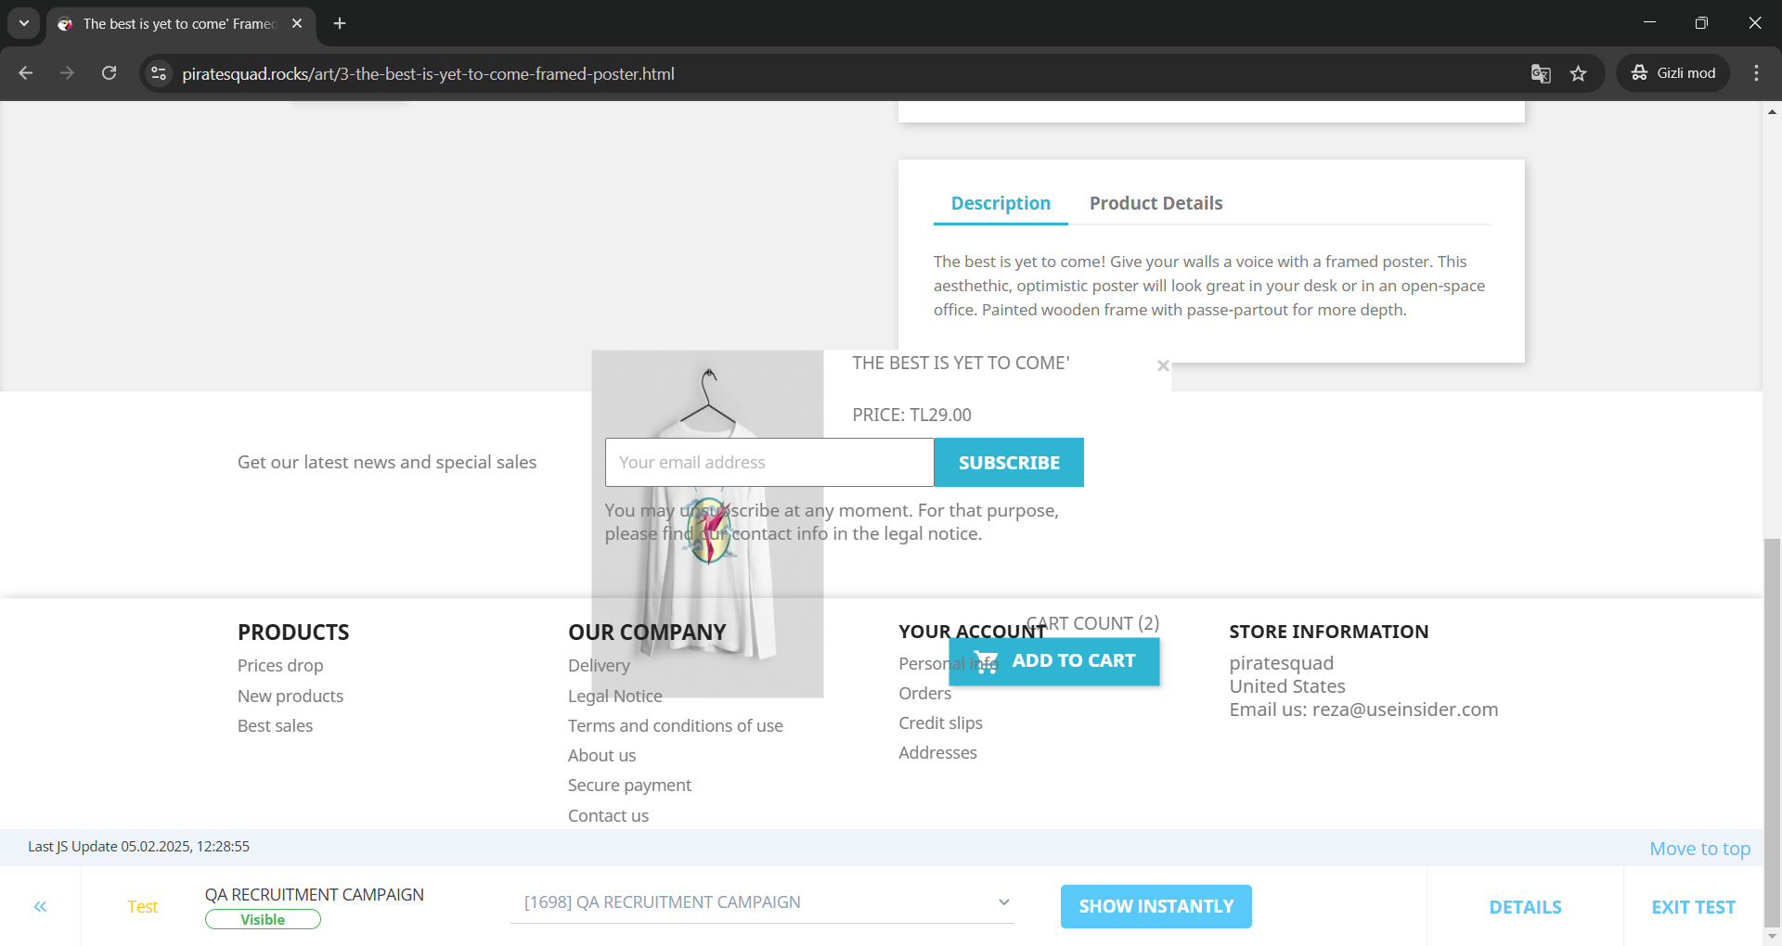
 |  | Kullanıcı, kendisine verilen url'e gider | https://www.piratesquad.rocks/?campBuilderTest&insBuild=NzIyNA==&insVar=YzE2OTg= &routeAlias=custom&queryHash=836bcd9c6ee03a6c7f24937d5e0f78350b49d39ede2e9747 150fbba690912438&startDate=1639949400000
 |  | Kullanıcı, sayfada verilerin olduğunu doğrular.
 |  | Kullanıcı, herhangi bir ürüne tıklar.
 |  | Kullanıcı, kampanyalı ürüne ait pop-up'ın çıktığını görür.
 |  | Kullanıcı, sayfanın en altına iner.
 |  | Kullanıcı, kampanyalı ürüne ait pop-up'ın footer'ın altında kaldığını görür.

Bug ID | Bug Detail | Steps | Test Data | Expected Result | Actual Result | Status | Image of Bug
B007 | Kullanıcının sayfanın en altına indiğinde kampanyalı ürüne ait açılan pop-up'ın footer'ın altında kaldığından dolayı pop-up'a ait butonların işlevsiz kalması. | Kullanıcı, internet tarayıcısını açar |  | Kullanıcının sayfanın en altına indiğinde kampanyalı ürüne ait açılan pop-up'ın footer'ın altında değil üstünde görüntülenmesi ve pop-up'a ait butonların işlevlerinin çalışması. | Kullanıcının sayfanın en altına indiğinde kampanyalı ürüne ait açılan pop-up'ın footer'ın altında kaldığından dolayı pop-up'a ait butonların işlevsiz kalması.
 |  | Kullanıcı, kendisine verilen url'e gider | https://www.piratesquad.rocks/?campBuilderTest&insBuild=NzIyNA==&insVar=YzE2OTg= &routeAlias=custom&queryHash=836bcd9c6ee03a6c7f24937d5e0f78350b49d39ede2e9747 150fbba690912438&startDate=1639949400000
 |  | Kullanıcı, sayfada verilerin olduğunu doğrular.
 |  | Kullanıcı, herhangi bir ürüne tıklar.
 |  | Kullanıcı, kampanyalı ürüne ait pop-up'ın çıktığını görür.
 |  | Kullanıcı, sayfanın en altına iner.
 |  | Kullanıcı, kampanyalı ürüne ait pop-up'ın footer'ın altında kaldığını görür.
 |  | Kullanıcı, kampanyalı ürüne ait pop-up'ta sağ altta yer alan ADD TO CART butonuna tıklamaya çalışır. | ADD TO CART
 |  | Kullanıcı, footer'ın altında kalan pop-up'taki butona tıklanamadığını görür.

Bug ID | Bug Detail | Steps | Test Data | Expected Result | Actual Result | Status | Image of Bug
B008 | Kullanıcının kampanyalı ürüne ait açılan pop-up'ın sağ üstündeki butona tıkladığında pop-up'ın kapanmaması. | Kullanıcı, internet tarayıcısını açar |  | Kullanıcının kampanyalı ürüne ait açılan pop-up'ın sağ üstündeki butona tıkladığında pop-up'ın kapanması. | Kullanıcının kampanyalı ürüne ait açılan pop-up'ın sağ üstündeki butona tıkladığında pop-up'ın kapanması.
 |  | Kullanıcı, kendisine verilen url'e gider | https://www.piratesquad.rocks/?campBuilderTest&insBuild=NzIyNA==&insVar=YzE2OTg= &routeAlias=custom&queryHash=836bcd9c6ee03a6c7f24937d5e0f78350b49d39ede2e9747 150fbba690912438&startDate=1639949400000
 |  | Kullanıcı, sayfada verilerin olduğunu doğrular.
 |  | Kullanıcı, herhangi bir ürüne tıklar.
 |  | Kullanıcı, kampanyalı ürüne ait pop-up'ın çıktığını görür.
 |  | Kullanıcı, kampanyalı ürüne ait pop-up'ta sağ üstte yer alan çarpı ikonuna tıklar.
 |  | Kullanıcı, pop-up'ın kapanmadığını görür.

Bug ID | Bug Detail | Steps | Test Data | Expected Result | Actual Result | Status | Image of Bug
B009 | Kullanıcının sayfanın en altındayken kampanyalı ürüne ait açılan pop-up'ın sağ üstündeki butona tıkladığında pop-up'ın kapanmayıp sayfanın en üstüne çıkılması. | Kullanıcı, internet tarayıcısını açar |  | Kullanıcının sayfanın en altındayken kampanyalı ürüne ait açılan pop-up'ın sağ üstündeki butona tıkladığında pop-up'ın kapanması. | Kullanıcının sayfanın en altındayken kampanyalı ürüne ait açılan pop-up'ın sağ üstündeki butona tıkladığında pop-up'ın kapanmayıp sayfanın en üstüne çıkılması.
 |  | Kullanıcı, kendisine verilen url'e gider | https://www.piratesquad.rocks/?campBuilderTest&insBuild=NzIyNA==&insVar=YzE2OTg= &routeAlias=custom&queryHash=836bcd9c6ee03a6c7f24937d5e0f78350b49d39ede2e9747 150fbba690912438&startDate=1639949400000
 |  | Kullanıcı, sayfada verilerin olduğunu doğrular.
 |  | Kullanıcı, herhangi bir ürüne tıklar.
 |  | Kullanıcı, kampanyalı ürüne ait pop-up'ın çıktığını görür.
 |  | Kullanıcı, sayfanın en altına iner.
 |  | Kullanıcı, kampanyalı ürüne ait pop-up'ta sağ üstte yer alan çarpı ikonuna tıklar.
 |  | Kullanıcı, pop-up'ın kapanmadığını, sayfanın en üstüne çıkıltığını görür.

Bug ID | Bug Detail | Steps | Test Data | Expected Result | Actual Result | Status | Image of Bug
B010 | Kampanyalı ürüne ait açılan pop-up'ta ürüne ait bilgilere ayrılan alanın ürün görseline ayrılan alandan daha geniş olması. | Kullanıcı, internet tarayıcısını açar |  | Kampanyalı ürüne ait açılan pop-up'ta ürüne ait görselin ürün bilgilerine ayrılan alandan daha büyük, ürünün görselinin ön planda olması | Kampanyalı ürüne ait açılan pop-up'ta ürüne ait bilgilere ayrılan alanın ürün görseline ayrılan alandan daha geniş olması. |  | 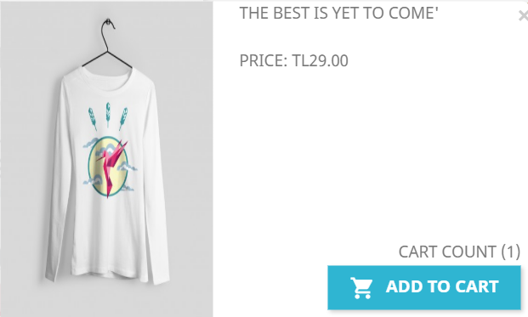
 |  | Kullanıcı, kendisine verilen url'e gider | https://www.piratesquad.rocks/?campBuilderTest&insBuild=NzIyNA==&insVar=YzE2OTg= &routeAlias=custom&queryHash=836bcd9c6ee03a6c7f24937d5e0f78350b49d39ede2e9747 150fbba690912438&startDate=1639949400000
 |  | Kullanıcı, sayfada verilerin olduğunu doğrular.
 |  | Kullanıcı, herhangi bir ürüne tıklar.
 |  | Kullanıcı, kampanyalı ürüne ait pop-up'ın çıktığını görür.
 |  | Kullanıcı, kampanyalı ürüne ait pop-up'ta ürüne ait görselin ürün bilgilerine ayrılan alandan daha küçük olduğunu görür.

Bug ID | Bug Detail | Steps | Test Data | Expected Result | Actual Result | Status | Image of Bug
B011 | Kullanıcının kampanyalı ürüne ait açılan pop-up'ta bulunan ADD TO CART butonuna tıklayarak ürünü sepete eklemesinin ardından pop-up'ın kapanmaması. | Kullanıcı, internet tarayıcısını açar |  | Kullanıcının kampanyalı ürüne ait açılan pop-up'ta bulunan ADD TO CART butonuna tıklayarak ürünü sepete eklemesinin ardından pop-up'ın kapanması. | Kullanıcının kampanyalı ürüne ait açılan pop-up'ta bulunan ADD TO CART butonuna tıklayarak ürünü sepete eklemesinin ardından pop-up'ın kapanmaması.
 |  | Kullanıcı, kendisine verilen url'e gider | https://www.piratesquad.rocks/?campBuilderTest&insBuild=NzIyNA==&insVar=YzE2OTg= &routeAlias=custom&queryHash=836bcd9c6ee03a6c7f24937d5e0f78350b49d39ede2e9747 150fbba690912438&startDate=1639949400000
 |  | Kullanıcı, sayfada verilerin olduğunu doğrular.
 |  | Kullanıcı, herhangi bir ürünün üzerine mouse ile gelir.
 |  | Kullanıcı, ürüne tıklar.
 |  | Kullanıcı, kampanyalı ürüne ait pop-up'ta sağ altta yer alan ADD TO CART butonuna tıklar. | ADD TO CART
 |  | Kullanıcı, CONTINUE SHOPPING butonuna tıklar. | CONTINUE SHOPPING
 |  | Kullanıcı, kampanyalı ürüne ait pop-up'ın kapanmadığını görür.

Bug ID | Bug Detail | Steps | Test Data | Expected Result | Actual Result | Status | Image of Bug
B012 | Kullanıcının kampanyalı ürün dışında bir ürüne girdiğinde kampanyalı ürün pop-up'ında ürün bilgisinin kampanyalı ürüne değil girilen ürüne ait olması. | Kullanıcı, internet tarayıcısını açar |  | Kullanıcının kampanyalı ürün dışında bir ürüne girdiğinde kampanyalı ürün pop-up'ında ürün bilgisinin kampanyalı ürüne ait olması. | Kullanıcının kampanyalı ürün dışında bir ürüne girdiğinde kampanyalı ürün pop-up'ında ürün bilgisinin kampanyalı ürüne değil girilen ürüne ait olması.
 |  | Kullanıcı, kendisine verilen url'e gider | https://www.piratesquad.rocks/?campBuilderTest&insBuild=NzIyNA==&insVar=YzE2OTg= &routeAlias=custom&queryHash=836bcd9c6ee03a6c7f24937d5e0f78350b49d39ede2e9747 150fbba690912438&startDate=1639949400000
 |  | Kullanıcı, sayfada verilerin olduğunu doğrular.
 |  | Kullanıcı, herhangi bir ürünün üzerine mouse ile gelir.
 |  | Kullanıcı, ürüne tıklar.
 |  | Kullanıcı, kampanyalı ürüne ait pop-up'ta yer alan ürün bilgisinin kampanyalı ürüne değil içine girilen ürüne ait olduğunu görür.

Bug ID | Bug Detail | Steps | Test Data | Expected Result | Actual Result | Status | Image of Bug
B013 | Kullanıcının kampanyalı ürün dışında bir ürüne girdiğinde kapmanyalı ürün pop-up'ında ürün fiyatının kampanyalı ürüne değil girilen ürüne ait olması. | Kullanıcı, internet tarayıcısını açar |  | Kullanıcının kampanyalı ürün dışında bir ürüne girdiğinde kapmanyalı ürün pop-up'ında ürün fiyatının kampanyalı ürüne ait olması. | Kullanıcının kampanyalı ürün dışında bir ürüne girdiğinde kapmanyalı ürün pop-up'ında ürün fiyatının kampanyalı ürüne değil girilen ürüne ait olması. |  | 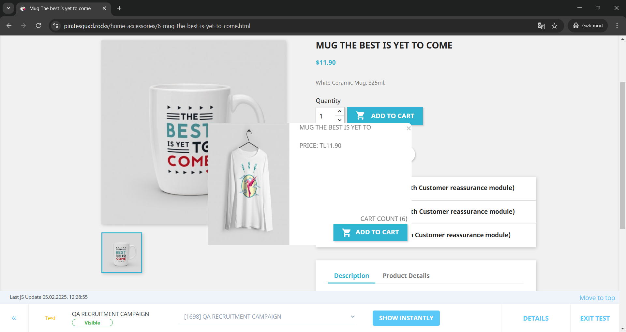
 |  | Kullanıcı, kendisine verilen url'e gider | https://www.piratesquad.rocks/?campBuilderTest&insBuild=NzIyNA==&insVar=YzE2OTg= &routeAlias=custom&queryHash=836bcd9c6ee03a6c7f24937d5e0f78350b49d39ede2e9747 150fbba690912438&startDate=1639949400000
 |  | Kullanıcı, sayfada verilerin olduğunu doğrular.
 |  | Kullanıcı, herhangi bir ürünün üzerine mouse ile gelir.
 |  | Kullanıcı, ürüne tıklar.
 |  | Kullanıcı, kampanyalı ürüne ait pop-up'ta yer alan ürün fiyatının kampanyalı ürüne değil içine girilen ürüne ait olduğunu görür.

Bug ID | Bug Detail | Steps | Test Data | Expected Result | Actual Result | Status | Image of Bug
B014 | Kullanıcının kampanyalı ürünün içine girdiğinde açılan kampanyalı ürün pop-up'ında ürün fiyatında indirimli değil eski indirimsiz fiyatının görüntülenmesi. | Kullanıcı, internet tarayıcısını açar |  | Kullanıcının kampanyalı ürünün içine girdiğinde açılan kampanyalı ürün pop-up'ında ürün fiyatında kampanyalı indirimli fiyatın görüntülenmesi. | Kullanıcının kampanyalı ürünün içine girdiğinde açılan kampanyalı ürün pop-up'ında ürün fiyatında indirimli değil eski indirimsiz fiyatının görüntülenmesi. |  | 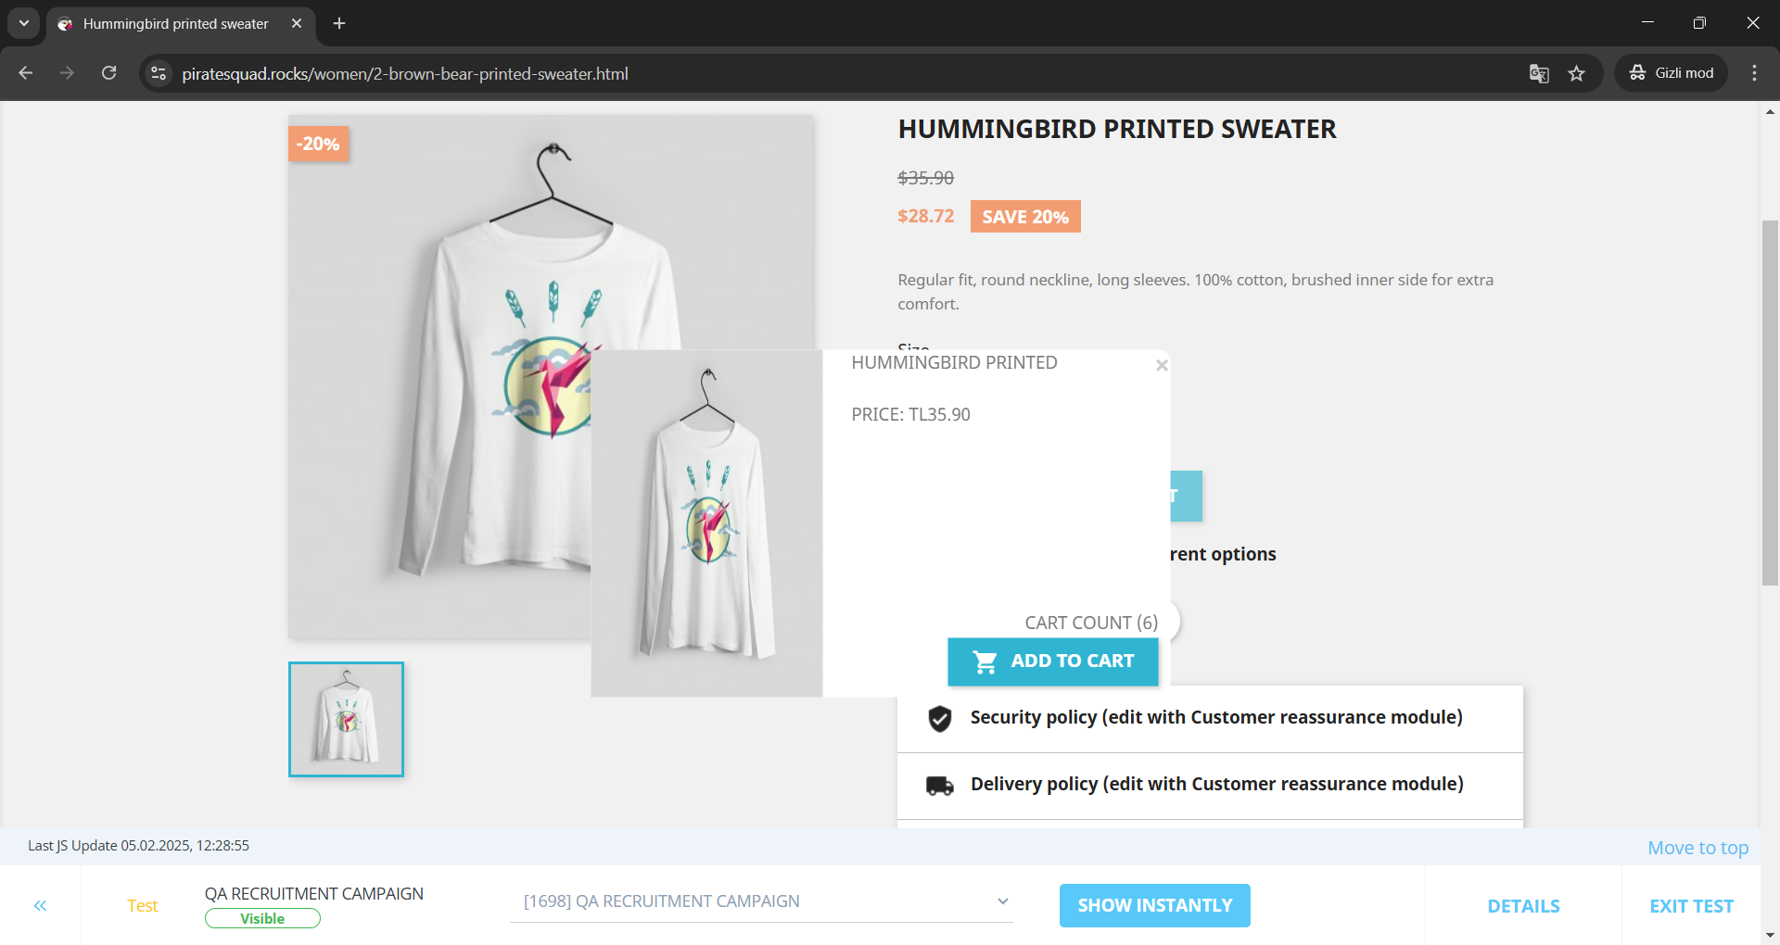
 |  | Kullanıcı, kendisine verilen url'e gider | https://www.piratesquad.rocks/?campBuilderTest&insBuild=NzIyNA==&insVar=YzE2OTg= &routeAlias=custom&queryHash=836bcd9c6ee03a6c7f24937d5e0f78350b49d39ede2e9747 150fbba690912438&startDate=1639949400000
 |  | Kullanıcı, sayfada verilerin olduğunu doğrular.
 |  | Kullanıcı, CLOTHES menüsüne tıklar. | CLOTHES
 |  | Kullanıcı, listelenen ürünlerden kampanyalı ürüne tıklar.
 |  | Kullanıcı, kampanyalı ürüne ait pop-up'ın çıktığını görür.
 |  | Kullanıcı, kampanyalı ürüne ait pop-up'ta yer alan fiyat bilgisinin indirimli değil eski indirimsiz fiyat olduğunu görür.

Bug ID | Bug Detail | Steps | Test Data | Expected Result | Actual Result | Status | Image of Bug
B015 | Kullanıcının pop-up'taki kampanyalı ürün haricindeki indirimli bir ürünün içine girdiğinde açılan kampanyalı ürün pop-up'ında ürün fiyatında indirimli değil eski indirimsiz fiyatının görüntülenmesi. | Kullanıcı, internet tarayıcısını açar |  | Kullanıcının pop-up'taki kampanyalı ürün haricindeki indirimli bir ürünün içine girdiğinde açılan kampanyalı ürün pop-up'ında ürün fiyatında kampanyalı ürüne ait indirimli fiyat bilgisinin görüntülenmesi. | Kullanıcının pop-up'taki kampanyalı ürün haricindeki indirimli bir ürünün içine girdiğinde açılan kampanyalı ürün pop-up'ında ürün fiyatında indirimli değil eski indirimsiz fiyatının görüntülenmesi. |  | 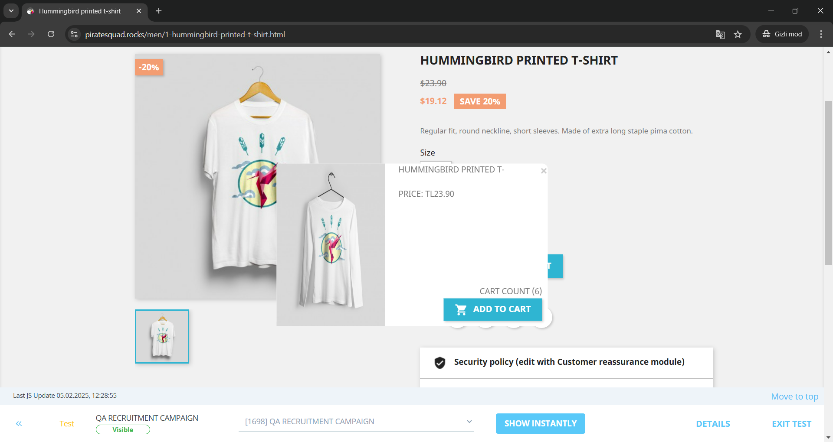
 |  | Kullanıcı, kendisine verilen url'e gider | https://www.piratesquad.rocks/?campBuilderTest&insBuild=NzIyNA==&insVar=YzE2OTg= &routeAlias=custom&queryHash=836bcd9c6ee03a6c7f24937d5e0f78350b49d39ede2e9747 150fbba690912438&startDate=1639949400000
 |  | Kullanıcı, sayfada verilerin olduğunu doğrular.
 |  | Kullanıcı, CLOTHES menüsüne tıklar. | CLOTHES
 |  | Kullanıcı, listelenen ürünlerden pop-up'taki ürün haricindeki indirimli ürüne tıklar.
 |  | Kullanıcı, kampanyalı ürüne ait pop-up'ın çıktığını görür.
 |  | Kullanıcı, kampanyalı ürüne ait pop-up'ta yer alan fiyat bilgisinin indirimli değil eski indirimsiz fiyat olduğunu görür.

Bug ID | Bug Detail | Steps | Test Data | Expected Result | Actual Result | Status | Image of Bug
B016 | Kullanıcının kampanyalı ürünün içine girdiğinde açılan kampanyalı ürün pop-up'ından sepete ürünü ekleyememesi. | Kullanıcı, internet tarayıcısını açar |  | Kullanıcının kampanyalı ürünün içine girdiğinde açılan kampanyalı ürün pop-up'ından sepete ürünü ekleyebilmesi. | Kullanıcının kampanyalı ürünün içine girdiğinde açılan kampanyalı ürün pop-up'ından sepete ürünü ekleyememesi.
 |  | Kullanıcı, kendisine verilen url'e gider | https://www.piratesquad.rocks/?campBuilderTest&insBuild=NzIyNA==&insVar=YzE2OTg= &routeAlias=custom&queryHash=836bcd9c6ee03a6c7f24937d5e0f78350b49d39ede2e9747 150fbba690912438&startDate=1639949400000
 |  | Kullanıcı, sayfada verilerin olduğunu doğrular.
 |  | Kullanıcı, CLOTHES menüsüne tıklar. | CLOTHES
 |  | Kullanıcı, listelenen ürünlerden kampanyalı ürüne tıklar. | Hummingbird Printed Sweater
 |  | Kullanıcı, kampanyalı ürüne ait pop-up'ın çıktığını görür.
 |  | Kullanıcı, kampanyalı ürüne ait pop-up'ta sağ altta yer alan ADD TO CART butonuna tıklar.
 |  | Kullanıcı, ürünün sepete eklenmediğini görür.

Bug ID | Bug Detail | Steps | Test Data | Expected Result | Actual Result | Status | Image of Bug
B017 | Kullanıcının sepete gittiğinde sepette CLOTHES kategorisinde ürün yoksa açılan kampanyalı ürün pop-up'ında ürün bilgisinin bulunmaması. | Kullanıcı, internet tarayıcısını açar |  | Kullanıcının sepete gittiğinde açılan kampanyalı ürün pop-up'ında ürün bilgisinin bulunması. | Kullanıcının sepete gittiğinde sepette CLOTHES kategorisinde ürün olmamasından kaynaklı, açılan kampanyalı ürün pop-up'ında ürün bilgisinin bulunmaması. |  | 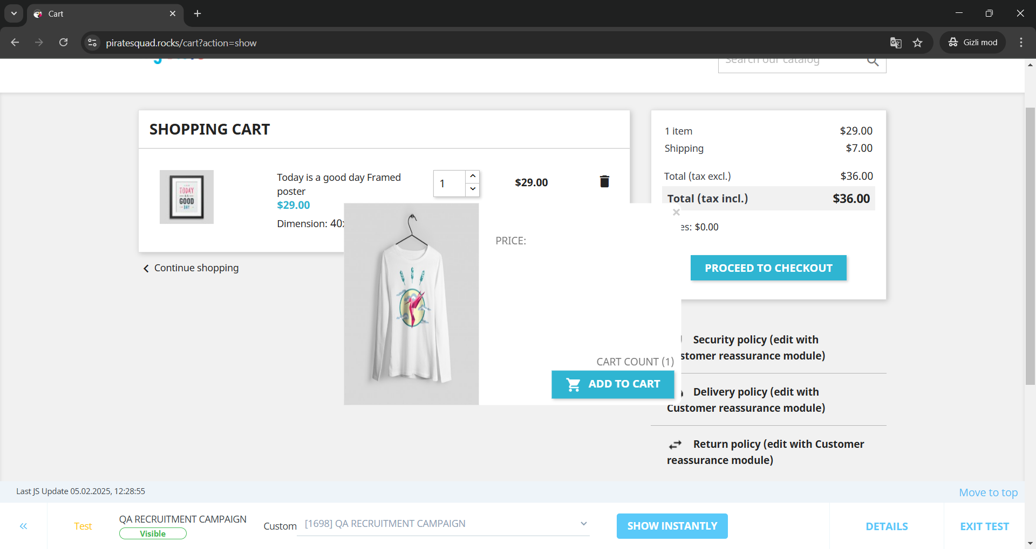
 |  | Kullanıcı, kendisine verilen url'e gider | https://www.piratesquad.rocks/?campBuilderTest&insBuild=NzIyNA==&insVar=YzE2OTg= &routeAlias=custom&queryHash=836bcd9c6ee03a6c7f24937d5e0f78350b49d39ede2e9747 150fbba690912438&startDate=1639949400000
 |  | Kullanıcı, sayfada verilerin olduğunu doğrular.
 |  | Kullanıcı, ART menüsüne tıklar. | ART
 |  | Kullanıcı, listelenen ürünlerden herhangi bir ürüne tıklar.
 |  | Kullanıcı, kampanyalı ürüne ait pop-up'ın çıktığını görür.
 |  | Kullanıcı, kampanyalı ürüne ait pop-up'ta sağ altta yer alan ADD TO CART butonuna tıklar. | ADD TO CART
 |  | Kullanıcı, PROCEED TO CHECKOUT butonuna tıklar. | PROCEED TO CHECKOUT
 |  | Kullanıcı, kampanyalı ürüne ait pop-up'ta ürün bilgisinin bulunmadığını görür.

Bug ID | Bug Detail | Steps | Test Data | Expected Result | Actual Result | Status | Image of Bug
B018 | Kullanıcının sepete gittiğinde sepette CLOTHES kategorisinden ürün yoksa açılan kampanyalı ürün pop-up'ında ürün fiyatının bulunmaması. | Kullanıcı, internet tarayıcısını açar |  | Kullanıcının sepete gittiğinde açılan kampanyalı ürün pop-up'ında ürün fiyatının bulunması. | Kullanıcının sepete gittiğinde sepette CLOTHES kategorisinde ürün olmamasından kaynaklı, açılan kampanyalı ürün pop-up'ında ürün fiyatının bulunmaması.
 |  | Kullanıcı, kendisine verilen url'e gider | https://www.piratesquad.rocks/?campBuilderTest&insBuild=NzIyNA==&insVar=YzE2OTg= &routeAlias=custom&queryHash=836bcd9c6ee03a6c7f24937d5e0f78350b49d39ede2e9747 150fbba690912438&startDate=1639949400000
 |  | Kullanıcı, sayfada verilerin olduğunu doğrular.
 |  | Kullanıcı, ART menüsüne tıklar. | ART
 |  | Kullanıcı, listelenen ürünlerden herhangi bir ürüne tıklar.
 |  | Kullanıcı, kampanyalı ürüne ait pop-up'ın çıktığını görür.
 |  | Kullanıcı, kampanyalı ürüne ait pop-up'ta sağ altta yer alan ADD TO CART butonuna tıklar. | ADD TO CART
 |  | Kullanıcı, PROCEED TO CHECKOUT butonuna tıklar. | PROCEED TO CHECKOUT
 |  | Kullanıcı, kampanyalı ürüne ait pop-up'ta ürünün fiyat bilgisinin bulunmadığını görür.

Bug ID | Bug Detail | Steps | Test Data | Expected Result | Actual Result | Status | Image of Bug
B019 | Kullanıcının sepete gittiğinde sepette CLOTHES kategorisindeki diğer kampanyalı ürün varsa açılan pop-up'ta diğer kampanyalı ürünün bilgilerin yer alması. | Kullanıcı, internet tarayıcısını açar |  | Kullanıcının sepete gittiğinde sepette CLOTHES kategorisindeki diğer kampanyalı ürün olduğu durumda dahi açılan pop-up'ta kampanyalı ürünün bilgilerin yer alması. | Kullanıcının sepete gittiğinde sepette CLOTHES kategorisindeki diğer kampanyalı ürün varsa açılan pop-up'ta diğer kampanyalı ürünün bilgilerin yer alması. |  | 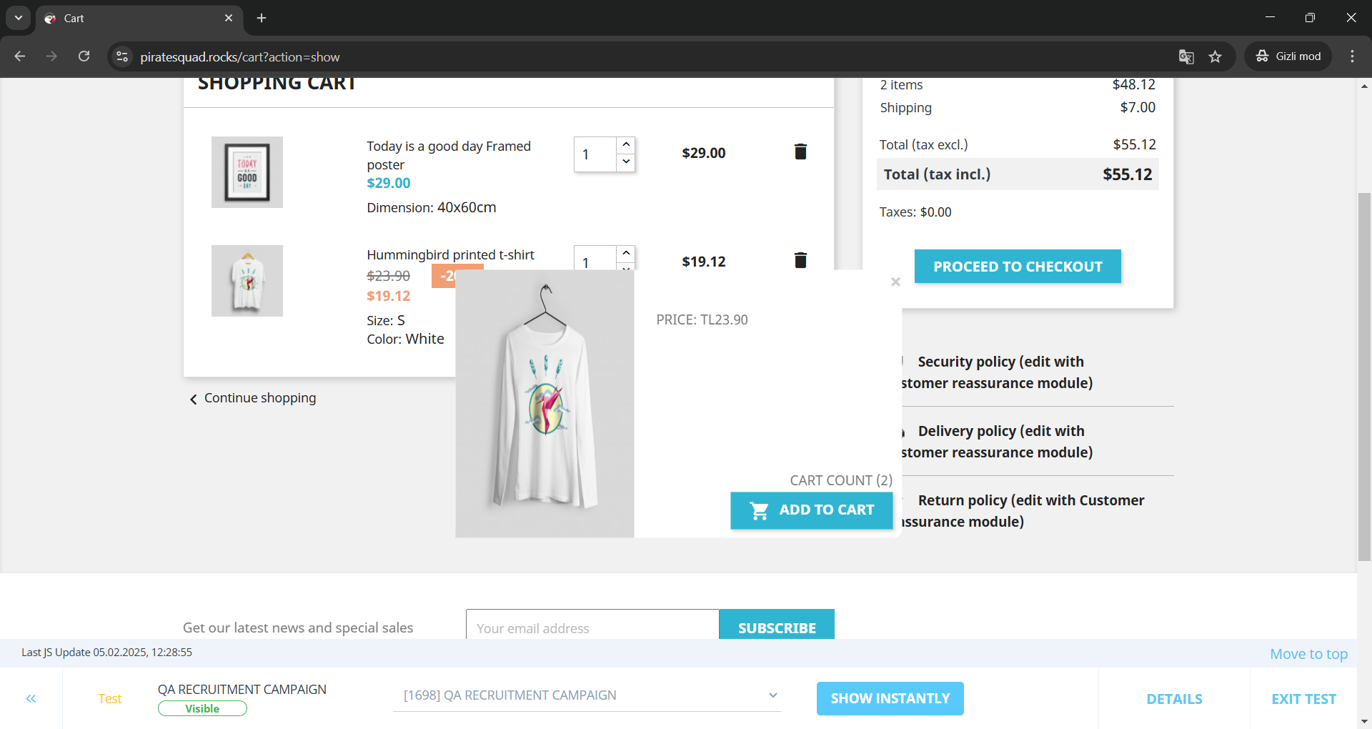
 |  | Kullanıcı, kendisine verilen url'e gider | https://www.piratesquad.rocks/?campBuilderTest&insBuild=NzIyNA==&insVar=YzE2OTg= &routeAlias=custom&queryHash=836bcd9c6ee03a6c7f24937d5e0f78350b49d39ede2e9747 150fbba690912438&startDate=1639949400000
 |  | Kullanıcı, sayfada verilerin olduğunu doğrular.
 |  | Kullanıcı, CLOTHES menüsüne tıklar. | CLOTHES
 |  | Kullanıcı, listelenen ürünlerden pop-up'ta çıkmayan diğer kampanyalı ürüne tıklar.
 |  | Kullanıcı, kampanyalı ürüne ait pop-up'ın çıktığını görür.
 |  | Kullanıcı, içine girilen ürünün ADD TO CART butonuna tıklar. | ADD TO CART
 |  | Kullanıcı, PROCEED TO CHECKOUT butonuna tıklar. | PROCEED TO CHECKOUT
 |  | Kullanıcı, kampanyalı ürüne ait pop-up'ta diğer ürünün fiyat bilgisinin bulunduğunu görür.

Bug ID | Bug Detail | Steps | Test Data | Expected Result | Actual Result | Status | Image of Bug
B020 | Kullanıcının kampanyalı ürüne ait çıkan pop-up'taki ADD TO CART butonuna tıkladığında kampanyalı ürünün değil içine girilen ürünün sepete eklenmesi. | Kullanıcı, internet tarayıcısını açar |  | Kullanıcının kampanyalı ürüne ait çıkan pop-up'taki ADD TO CART butonuna tıkladığında kampanyalı ürünün sepete eklenmesi. | Kullanıcının kampanyalı ürüne ait çıkan pop-up'taki ADD TO CART butonuna tıkladığında kampanyalı ürünün değil içine girilen ürünün sepete eklenmesi. |  | 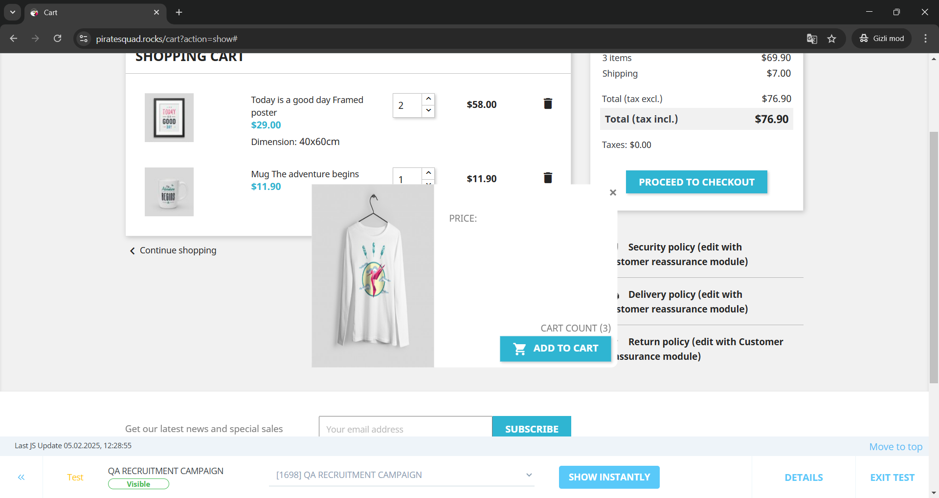
 |  | Kullanıcı, kendisine verilen url'e gider | https://www.piratesquad.rocks/?campBuilderTest&insBuild=NzIyNA==&insVar=YzE2OTg= &routeAlias=custom&queryHash=836bcd9c6ee03a6c7f24937d5e0f78350b49d39ede2e9747 150fbba690912438&startDate=1639949400000
 |  | Kullanıcı, sayfada verilerin olduğunu doğrular.
 |  | Kullanıcı, herhangi bir ürünün üzerine mouse ile gelir.
 |  | Kullanıcı, ürüne tıklar.
 |  | Kullanıcı, kampanyalı ürüne ait pop-up'ın çıktığını görür.
 |  | Kullanıcı, kampanyalı ürüne ait pop-up'ta sağ altta yer alan ADD TO CART butonuna tıklar. | ADD TO CART
 |  | Kullanıcı, PROCEED TO CHECKOUT butonuna tıklar. | PROCEED TO CHECKOUT
 |  | Kullanıcı, sepette kampanyalı ürünün eklenmediğini görür.

Bug ID | Bug Detail | Steps | Test Data | Expected Result | Actual Result | Status | Image of Bug
B021 | Kullanıcının kampanyalı ürüne ait çıkan pop-up'taki ADD TO CART butonuna tıkladığında açılan 'Product successfully added to your shopping cart' mesajlı pop-up'ta eklenen ürünün pop-up'taki kampanyalı ürün olmaması. | Kullanıcı, internet tarayıcısını açar |  | Kullanıcının kampanyalı ürüne ait çıkan pop-up'taki ADD TO CART butonuna tıkladığında açılan 'Product successfully added to your shopping cart' mesajlı pop-up'ta eklenen ürünün pop-up'taki kampanyalı ürün olması. | Kullanıcının kampanyalı ürüne ait çıkan pop-up'taki ADD TO CART butonuna tıkladığında açılan 'Product successfully added to your shopping cart' mesajlı pop-up'ta eklenen ürünün pop-up'taki kampanyalı ürün olmaması. |  | 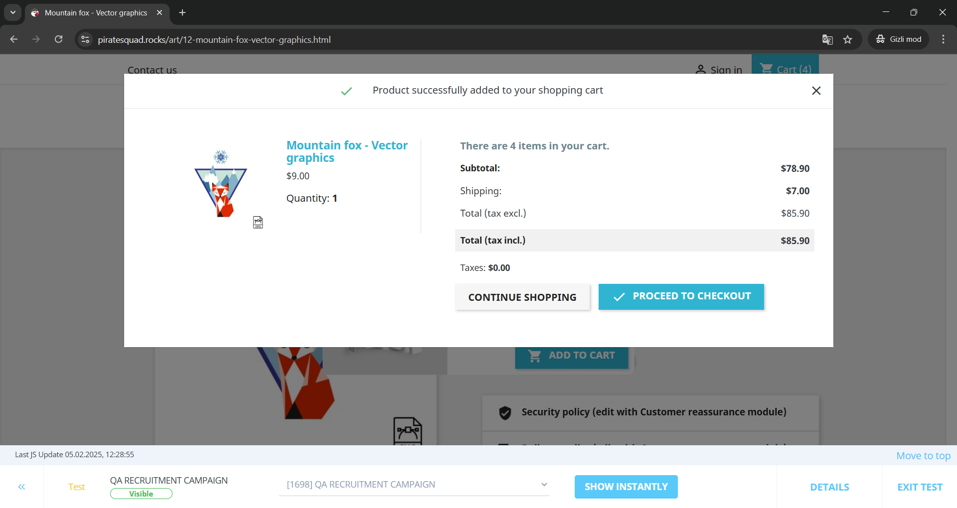
 |  | Kullanıcı, kendisine verilen url'e gider | https://www.piratesquad.rocks/?campBuilderTest&insBuild=NzIyNA==&insVar=YzE2OTg= &routeAlias=custom&queryHash=836bcd9c6ee03a6c7f24937d5e0f78350b49d39ede2e9747 150fbba690912438&startDate=1639949400000
 |  | Kullanıcı, sayfada verilerin olduğunu doğrular.
 |  | Kullanıcı, herhangi bir ürünün üzerine mouse ile gelir.
 |  | Kullanıcı, ürüne tıklar.
 |  | Kullanıcı, kampanyalı ürüne ait pop-up'ın çıktığını görür.
 |  | Kullanıcı, kampanyalı ürüne ait pop-up'ta sağ altta yer alan ADD TO CART butonuna tıklar. | ADD TO CART
 |  | Kullanıcı, 'Product successfully added to your shopping cart' mesajını görür.
 |  | Kullanıcı, kampanyalı ürünün değil içine girilen ürünün detaylarının listelendiği pop-up'ı görür.

Bug ID | Bug Detail | Steps | Test Data | Expected Result | Actual Result | Status | Image of Bug
B022 | Kullanıcının sepete gittiğinde sepette CLOTHES kategorisinden ürün yoksa açılan kampanyalı ürün pop-up'ından ADD TO CART butonuna tıkladığında ürünün sepete eklenmemesine rağmen başarıyla sepete eklendiği mesajının gelmesi. | Kullanıcı, internet tarayıcısını açar |  | Kullanıcının sepete gittiğinde sepette CLOTHES kategorisinden ürün yoksa açılan kampanyalı ürün pop-up'ından ADD TO CART butonuna tıkladığında ürünün sepete eklenemediğine dair mesajın gelmesi. | Kullanıcının sepete gittiğinde sepette CLOTHES kategorisinden ürün yoksa açılan kampanyalı ürün pop-up'ından ADD TO CART butonuna tıkladığında ürünün sepete eklenmemesine rağmen başarıyla sepete eklendiği mesajının gelmesi. |  | 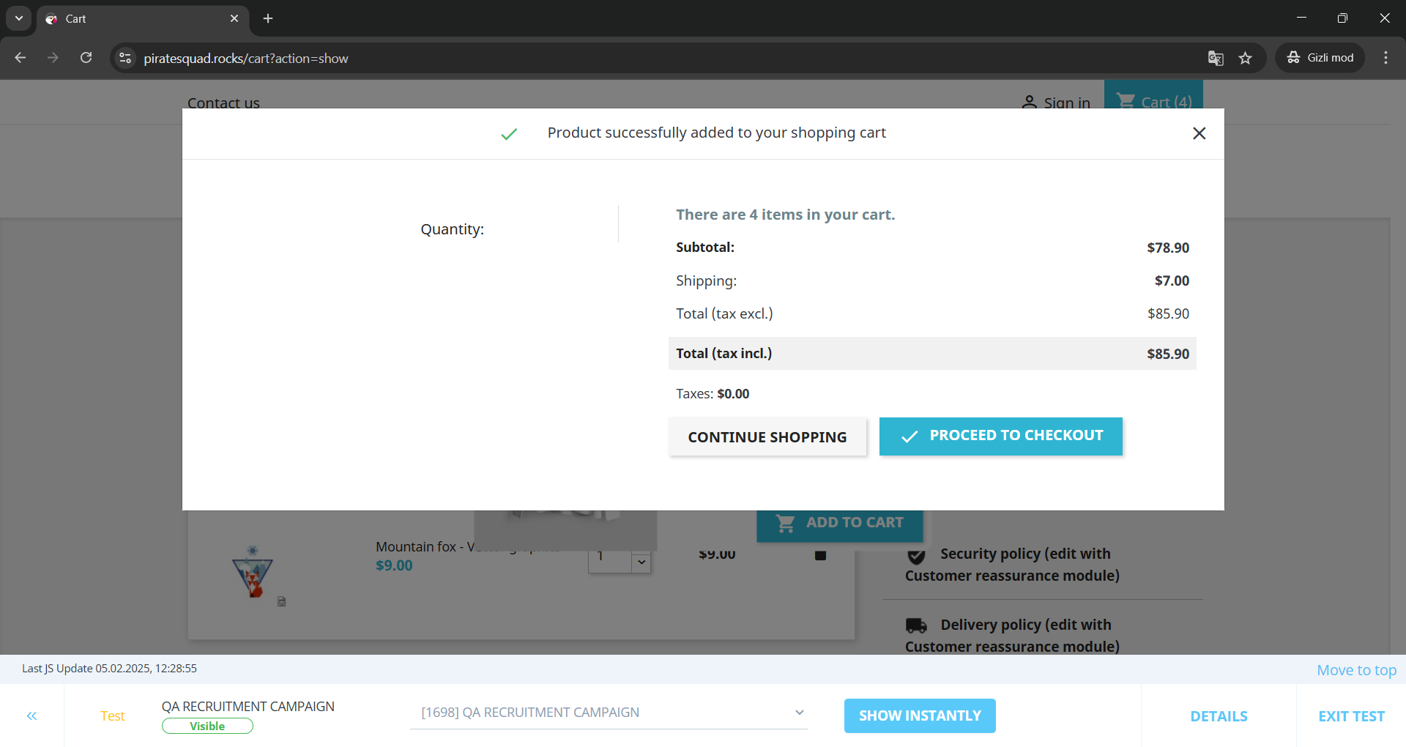
 |  | Kullanıcı, kendisine verilen url'e gider | https://www.piratesquad.rocks/?campBuilderTest&insBuild=NzIyNA==&insVar=YzE2OTg= &routeAlias=custom&queryHash=836bcd9c6ee03a6c7f24937d5e0f78350b49d39ede2e9747 150fbba690912438&startDate=1639949400000
 |  | Kullanıcı, sayfada verilerin olduğunu doğrular.
 |  | Kullanıcı, sayfanın sağ üstünde yer alan Cart butonuna tıklar. | Cart
 |  | Kullanıcı, kampanyalı ürüne ait pop-up'ın çıktığını görür.
 |  | Kullanıcı, sepette CLOTHES kategorisinden ürün olmadığını görür. | CLOTHES
 |  | Kullanıcı, kampanyalı ürüne ait pop-up'ta sağ altta yer alan ADD TO CART butonuna tıklar. | ADD TO CART
 |  | Kullanıcı, 'Product successfully added to your shopping cart' mesajını görür.
 |  | Kullanıcı, açılan pop-up'ta ürün bilgisinin bulunmadığını, dolayısıyla sepete ürünün eklenmediğini görür.

Bug ID | Bug Detail | Steps | Test Data | Expected Result | Actual Result | Status | Image of Bug
B023 | Kullanıcının Cart'ta tek seferde birden fazla ürün kalemi silememesi/sepetten çıkartamaması. | Kullanıcı, internet tarayıcısını açar |  | Kullanıcının Cart'ta tek seferde istenildiği kadar ürün kalemi silebilmesi/sepetten çıkartabilmesi. | Kullanıcının Cart'ta tek seferde birden fazla ürün kalemi silememesi/sepetten çıkartamaması.
 |  | Kullanıcı, kendisine verilen url'e gider | https://www.piratesquad.rocks/?campBuilderTest&insBuild=NzIyNA==&insVar=YzE2OTg= &routeAlias=custom&queryHash=836bcd9c6ee03a6c7f24937d5e0f78350b49d39ede2e9747 150fbba690912438&startDate=1639949400000
 |  | Kullanıcı, sayfada verilerin olduğunu doğrular.
 |  | Kullanıcı, sayfanın sağ üstünde yer alan Cart butonuna tıklar. | Cart
 |  | Kullanıcı, kampanyalı ürüne ait pop-up'ın çıktığını görür.
 |  | Kullanıcı, sepette 5 kalem ürün olduğunu görür.
 |  | Kullanıcı, ürünlerden bir tanesinin çöp kutusu ikonuna tıklayarak ürünü sepetinden çıkarır.
 |  | Kullanıcı, ürünlerden bir tanesinin daha çöp kutusu ikonuna tıklayarak ürünü sepetinden çıkarmaya çalışır.
 |  | Kullanıcı, ikinci ve devamında daha fazla ürünü silemediğini görür.

Bug ID | Bug Detail | Steps | Test Data | Expected Result | Actual Result | Status | Image of Bug
B024 | Kullanıcının Cart'a eklenen bir ürünün sayısının artırmasının aksiyonunun alınmaması. | Kullanıcı, internet tarayıcısını açar |  | Kullanıcının Cart'a eklenen bir ürünün sayısının artırmasının ardından ürünün toplam fiyatının ürün sayısına göre değişmesi. | Kullanıcının Cart'a eklenen bir ürünün sayısının artırmasının aksiyonunun alınmaması. |  | 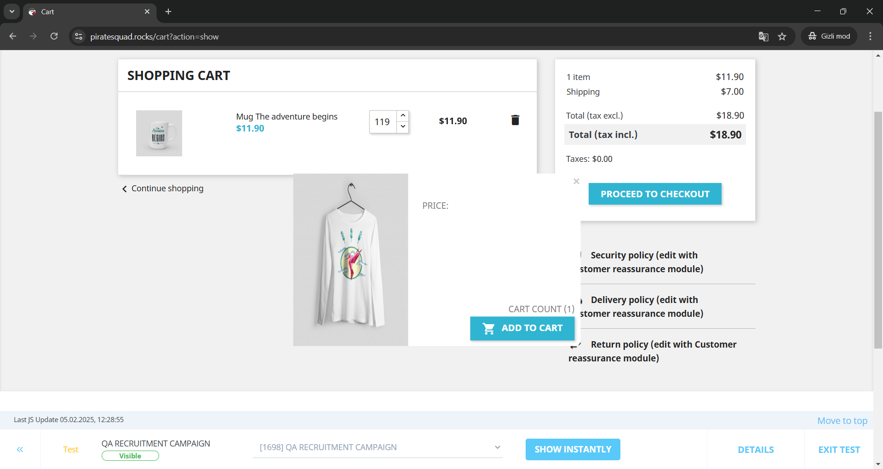
 |  | Kullanıcı, kendisine verilen url'e gider | https://www.piratesquad.rocks/?campBuilderTest&insBuild=NzIyNA==&insVar=YzE2OTg= &routeAlias=custom&queryHash=836bcd9c6ee03a6c7f24937d5e0f78350b49d39ede2e9747 150fbba690912438&startDate=1639949400000
 |  | Kullanıcı, sayfada verilerin olduğunu doğrular.
 |  | Kullanıcı, sayfanın sağ üstünde yer alan Cart butonuna tıklar. | Cart
 |  | Kullanıcı, kampanyalı ürüne ait pop-up'ın çıktığını görür.
 |  | Kullanıcı, sepette bir tane ürün olduğunu görür.
 |  | Kullanıcı, ürünün fiyatının solunda yer alan yerden ürün sayısını artırır.
 |  | Kullanıcı, ürünün toplam fiyatının değişmediğini gözlemler.

Bug ID | Bug Detail | Steps | Test Data | Expected Result | Actual Result | Status | Image of Bug
B025 | Kullanıcının Cart'a eklenen bir ürünün sayısının artırmasının ardından PROCEED TO CHECKOUT butonuna tıkladığında artırdığı miktarda ürünü satın alamaması. | Kullanıcı, internet tarayıcısını açar |  | Kullanıcının Cart'a eklenen bir ürünün sayısının artırmasının ardından PROCEED TO CHECKOUT butonuna tıkladığında artırdığı miktarda ürünü satın alabilmesi. | Kullanıcının Cart'a eklenen bir ürünün sayısının artırmasının ardından PROCEED TO CHECKOUT butonuna tıkladığında artırdığı miktarda ürünü satın alamaması. |  | 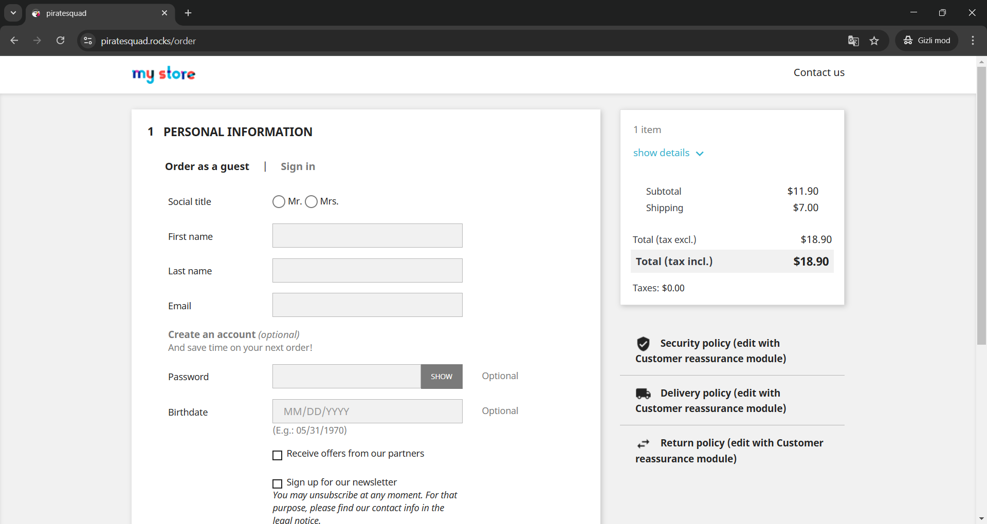
 |  | Kullanıcı, kendisine verilen url'e gider | https://www.piratesquad.rocks/?campBuilderTest&insBuild=NzIyNA==&insVar=YzE2OTg= &routeAlias=custom&queryHash=836bcd9c6ee03a6c7f24937d5e0f78350b49d39ede2e9747 150fbba690912438&startDate=1639949400000
 |  | Kullanıcı, sayfada verilerin olduğunu doğrular.
 |  | Kullanıcı, sayfanın sağ üstünde yer alan Cart butonuna tıklar. | Cart
 |  | Kullanıcı, kampanyalı ürüne ait pop-up'ın çıktığını görür.
 |  | Kullanıcı, sepette bir tane ürün olduğunu görür.
 |  | Kullanıcı, ürünün fiyatının solunda yer alan yerden ürün sayısını artırır.
 |  | Kullanıcı, ürünün toplam fiyatının değişmediğini gözlemler.
 |  | Kullanıcı, PROCEED TO CHECKOUT butonuna tıklar. | PROCEED TO CHECKOUT
 |  | Kullanıcı, sadece 1 adet ürünün ödemesi aşamasına geçildiğini gözlemler.

Bug ID | Bug Detail | Steps | Test Data | Expected Result | Actual Result | Status | Image of Bug
B026 | Sign in formunda Password kutucuğunun SHOW butonuna göre hizalı olmaması | Kullanıcı, internet tarayıcısını açar |  | Sign in formunda Password kutucuğunun SHOW butonuna göre hizalı olması | Sign in formunda Password kutucuğunun SHOW butonuna göre hizalı olmaması
 |  | Kullanıcı, kendisine verilen url'e gider | https://www.piratesquad.rocks/?campBuilderTest&insBuild=NzIyNA==&insVar=YzE2OTg= &routeAlias=custom&queryHash=836bcd9c6ee03a6c7f24937d5e0f78350b49d39ede2e9747 150fbba690912438&startDate=1639949400000
 |  | Kullanıcı, sayfada verilerin olduğunu doğrular.
 |  | Kullanıcı, sayfanın sağ üstünde yer alan Sign in butonuna tıklar. | Sign in
 |  | Kullanıcı, password kutucuğunun SHOW butonu ile hizalı olmadığını görür.

Bug ID | Bug Detail | Steps | Test Data | Expected Result | Actual Result | Status | Image of Bug
B027 | Sign in formunda Password kutucuğuna tıklandığında borderda boşluk olması. | Kullanıcı, internet tarayıcısını açar |  | Sign in formunda Password kutucuğuna tıklandığında borderda boşluk olmaması. | Sign in formunda Password kutucuğuna tıklandığında borderda boşluk olması.
 |  | Kullanıcı, kendisine verilen url'e gider | https://www.piratesquad.rocks/?campBuilderTest&insBuild=NzIyNA==&insVar=YzE2OTg= &routeAlias=custom&queryHash=836bcd9c6ee03a6c7f24937d5e0f78350b49d39ede2e9747 150fbba690912438&startDate=1639949400000
 |  | Kullanıcı, sayfada verilerin olduğunu doğrular.
 |  | Kullanıcı, sayfanın sağ üstünde yer alan Sign in butonuna tıklar. | Sign in
 |  | Kullanıcı, password kutucuğuna tıklar.
 |  | Kullanıcı, password kutucuğun ile border arasında boşluk kaldığını görür.

